Feuil1
LOIRE ARTISANAT 13 RUE CAMILLE DE ROCHETAILLE

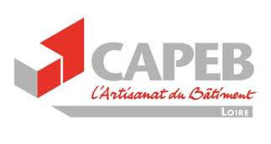
BON DE COMMANDE MASQUES

 | RENVOYER MAIL AVEC TABLEAU DE COMMANDE A : r.ducreux@capeb-loire.fr

 | Conditions de livraison : CAPEB ST ETIENNE OU ROANNE

 | Conditions de règlement : A LA COMMANDE A L'ORDRE DE LOIRE ARTISANAT

 |  |  |  |  | CLIENT :

Date :

REF MASQUES | DESCRIPTION | QUANTITE | PRIX HT | REMISE | TOTAL HT | Taux de TVA | TOTAL TTC
MC50 | masques chirurgicaux boite de 50 |  | 6.00 € |  | - € | 5.5% | - €
FFP2 | masques FFP2 boite de 20 |  | 14.00 € |  | - € | 5.5% | - €
 |  |  |  | TOTAL | - € |  | - €

 | 13, rue Camille de Rochetaillée |  | Courriel : r.ducreux@capeb-loire.fr / b.monnatte@capeb-loire.fr
 | 42000 St Etienne |  | Société immatriculée au RCS St Etienne n° 538 870 098
 | Tél : 04.77.92.11.30

